CALKINÍ
INSTITUTO ELECTORAL DEL ESTADO DE CAMPECHE
“25 ANIVERSARIO DEL IEEC, 1997-2022”
PROCESO ELECTORAL ESTATAL ORDINARIO 2021
MAPA DE LOS RESULTADOS DE LA ELECCIÓN DE AYUNTAMIENTOS

AYUNTAMIENTO DE CALKINÍ |  |  |  |  |  |  |  |  |  | Resultados con base a la Sesión del Cómputo Municipal celebrada el 9 de junio de 2021.
VAXCAMPECHE | PT | PVEM | MOVIMIENTO CIUDADANO | MORENA | PES | RSP | FXM | CANDIDATOS/AS NO REGISTRADOS/AS | VOTOS NULOS | VOTACIÓN T. EMITIDA
8,554 | 202 | 418 | 7,433 | 5,702 | 147 | 340 | 1,202 | 5 | 446 | 24,449

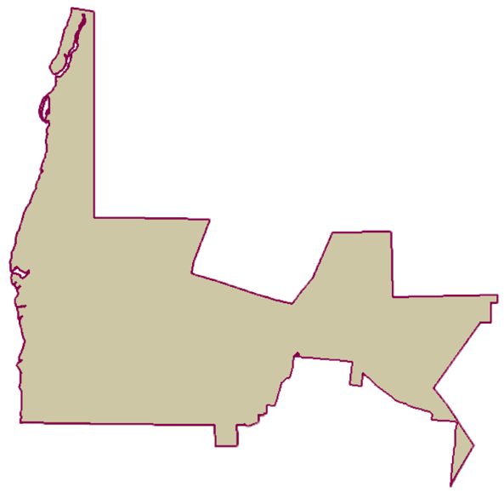
PARTICIPACIÓN CIUDADANA | 78.1893%
ABSTENCIONISMO | 21.8107%
PAN | MOVIMIENTO CIUDADANO |  | PRI | PVEM | NUEVA ALIANZA
665 | 7,471 | 418

GANADOR

LISTA NOMINAL |  | 31,269
SECCIONES |  | 30
CASILLAS |  | 60

PARTICIPACIÓN CIUDADANA |  | 78.1893%
ABSTENCIONISMO |  | 21.8107%

